修改
宁波品秀美容科技有限公司 宁波高新区江南路1528号高新科技广场2号楼10楼 电话：0574-27889688 传真：0574-27889655 sales@hair-brushes.com lucky@jsiu.com
订单
供货商： | 宁波瑾秀制刷科技有限公司 |  |  |  | 订单号：25AM002
电话： | 18067420259 |  |  |  | 日期：2025-1-17
联系人： | 张德波 |  |  |  | 订单安排人：郑遥杰
客号 | 产品图片 | 描述 | 数量/个 | 单价 | 金额 | 包装方式
AM036 | 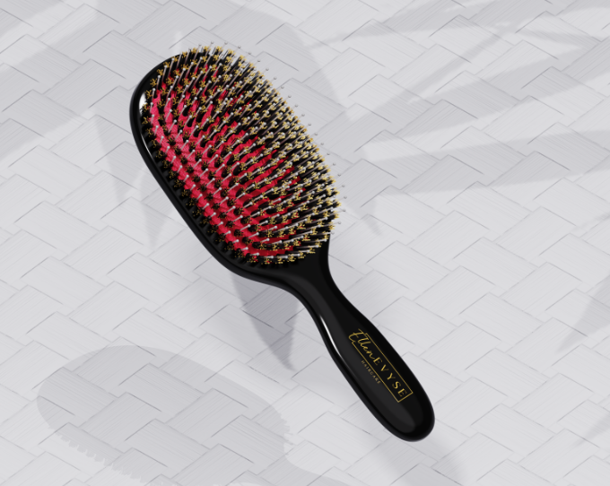 | 手柄表面电镀处理尽量光亮，黑色手柄做防静电处理。 气垫颜色（702C），植猪鬃毛，梳针颜色白偏透明，植0.8 mm细尼龙针染头和梳针颜色一致，染头尽量偏小（视觉效果染头和梳针一体）梳针做防静电处理。 LOGO：ellen evyse | 1200PCS | ¥12.89 | ¥15,468.00 | 我司提供包装，瑾秀包装，分两次发货
上机费 |  |  | 1PCS | ¥2,000.00 | ¥2,000.00
备注 | 两种设计方案： 1.黑尼龙针金染头 2.透明尼龙针白染头 | 表面处理干净光滑，不能有划痕，做大货前先确认大货样 |  |  | ¥17,468.00
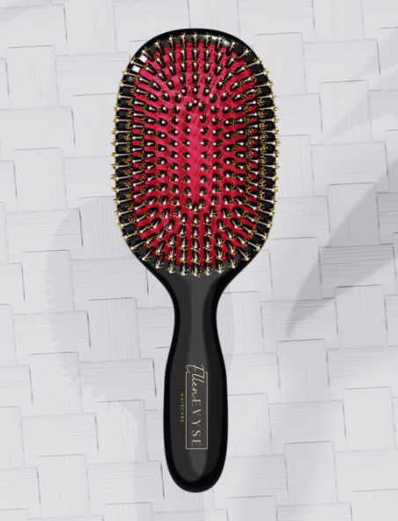


 |  |  |  | 宁波瑾秀塑业有限公司
 | 宁波泰友进出口有限公司 |  |  | ----------------------
 | ----------------------

